Apresentação

APLICAÇÃO
Investigação
Créditos/Autoria

Exemplo 1

Exemplo 2
 | BEM VINDO AO GEOANALÍTICA-DIDÁTICA!

Exemplo 3
Obs: para que os botões de ativação das planilhas funcionem,
você deve habilitar as macros do Excel!
Exercício 1
 |  | Como habilitar as macros no Excel - versões 2007-2010?
Exercício 2
Exercício 3
 |  | Tutorial em vídeo sobre esta planilha!
Profº Sandro Viégas
http://professorviegas.blogspot.com

Aplicação
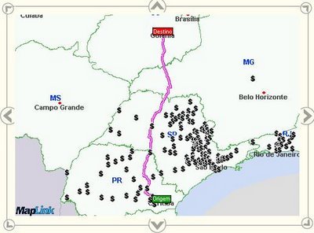
Página Inicial

Os exemplos de aplicação da geometria analítica em situações reais estão muitas vezes ligados à localização de coordenadas geográficas, tais como distância entre cidades e outras aplicações tradicionais. As funções são aplicadas em modelos matemáticos diversos.

Exemplo 1
 |  | EXEMPLO 1
Página Inicial

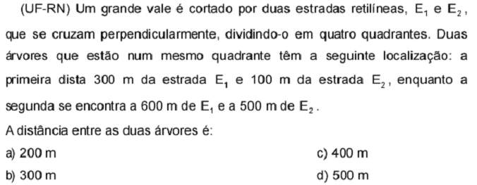

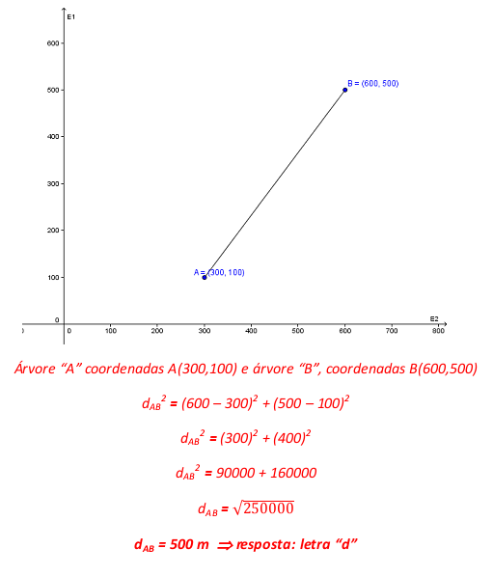

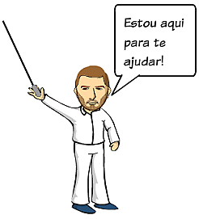

Agore tente você! Simule outros valores para esta questão!

Coordenada para árvore A |  | A ( 100.00 ; | 100.00 )

Coordenada para árvore B |  | B ( 300.00 ; | 500.00 )

dAB = | 447.21 m

Exemplo 2
Página Inicial

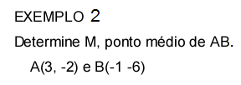
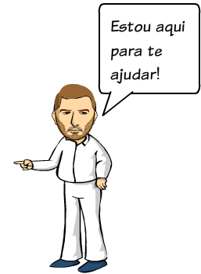

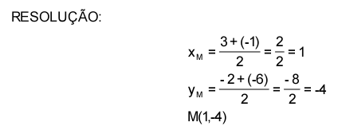

Agore tente você! Simule outros valores para esta questão!

A ( 2.00 ; | -2.00 )

B ( 2.00 ; | -6.00 )

M ( 2.00 ; | -4.00 )

Exemplo 3
Página Inicial

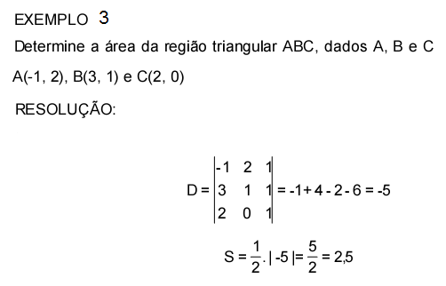

Agore tente você! Simule outros valores para esta questão!

A ( 1.00 ; | 2.00 )
B ( 2.00 ; | 4.00 )
C ( 2.00 ; | 2.00 )

SABC = | -2.00

Exercício 1
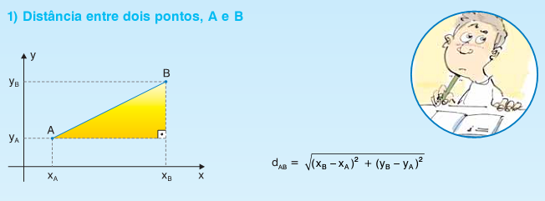
Página Inicial

Determine a distância entre os pontos A e B.

A ( 2.00 ; | 3.00 )
B ( 2.00 ; | 5.00 )

dAB2 = | 4.00

dAB = | 2.00 | Parabéns! Você já pode passar para o exercício 2!

Exercício 2

Exercício 2
Página Inicial

Determine o ponto médio entre os pontos A e B

A ( 2.00 ; | 3.00 )
B ( 2.00 ; | 5.00 )

M ( 2.00 ; | 4.00 ) | Parabéns! Resposta correta! Passe para o exercício 3!
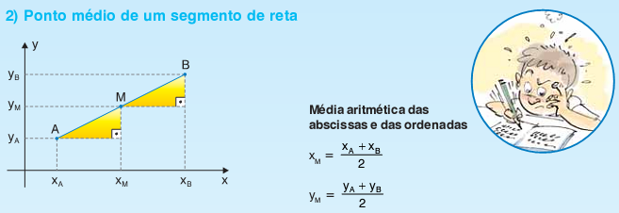

Exercício 3

Exercício 3
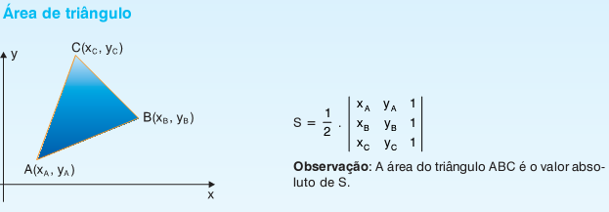
Página Inicial

Calcule a área do triângulo ABC.

A ( 1.00 ; | 3.00 )
B ( 2.00 ; | 4.00 )
C ( 2.00 ; | 5.00 )

SABC = | 1.00 | Parabéns! Você acertou todas as questões!

Investigação
Página Inicial
Obs: Para resolver esta questão, pesquise qual a
condição para que os três pontos estejam alinhados.
 |  | Investigação

Como poderia ser desenvolvido o cálculo para descobrir o valor da célula laranja, necessário para que os pontos A, B e C fiquem alinhados?

A ( 2.00 ; | 1.00 )
B ( 4.00 ; | 4.00 )
C ( 5.00 ; | 6.00 )

CréditosAutoria
CRÉDITOS/AUTORIA
Página Inicial

Esta planilha didática foi desenvolvida pelo professor Sandro Viégas
para o curso de Formação Continuada de Professores de Matemática
e Multiplicadores de NTEs - UNIJUÍ e NTE/Unijí.
Outros materiais sobre Física, Matemática, Estatística e Informática podem
ser conferidos no meu BLOG, que pode ser acessado no endereço abaixo:
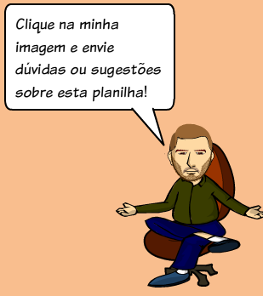

http://professorviegas.blogspot.com

